Seleccion_Variables_Modelo_Fina
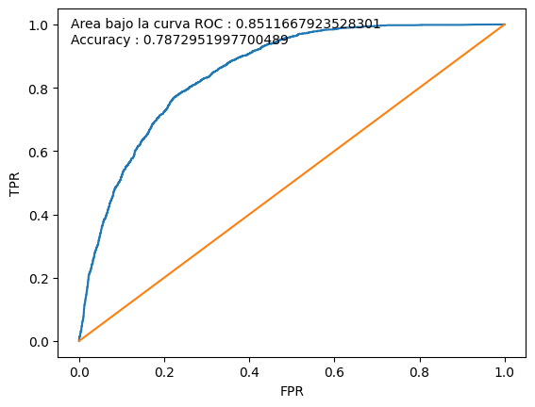
Training
Score | malo | bueno | Total | malos acum | buenos acum | % malos | % buenos | Lift | % malos acum | % buenos acum | %pob | KS | %pob acum
1 | 270 | 1354 | 1624 | 270 | 1354 | 17% | 83% | 3 | 2% | 28% | 10% | 26.0% | 10%
2 | 575 | 1048 | 1623 | 845 | 2402 | 35% | 65% | 2 | 7% | 50% | 10% | 42.9% | 20%
3 | 808 | 815 | 1623 | 1,653 | 3217 | 50% | 50% | 2 | 14% | 67% | 10% | 52.9% | 30%
4 | 1,030 | 594 | 1624 | 2,683 | 3811 | 63% | 37% | 1 | 23% | 80% | 10% | 56.4% | 40%
5 | 1,200 | 423 | 1623 | 3,883 | 4234 | 74% | 26% | 1 | 34% | 89% | 10% | 54.8% | 50%
6 | 1,315 | 308 | 1623 | 5,198 | 4542 | 81% | 19% | 1 | 45% | 95% | 10% | 49.7% | 60%
7 | 1,465 | 159 | 1624 | 6,663 | 4701 | 90% | 10% | 0 | 58% | 98% | 10% | 40.3% | 70%
8 | 1,570 | 53 | 1623 | 8,233 | 4754 | 97% | 3% | 0 | 72% | 100% | 10% | 27.7% | 80%
9 | 1,538 | 17 | 1555 | 9,771 | 4771 | 99% | 1% | 0 | 85% | 100% | 10% | 14.6% | 90%
10 | 1,686 | 5 | 1691 | 11,457 | 4776 | 100% | 0% | 0 | 100% | 100% | 10% | 0.0% | 100%
 | 11,457 | 4,776 | 16,233 |  |  |  | 29%

Testing
Score | malo | bueno | Total | malos acum | buenos acum | % malos | % buenos | Lift | % malos acum | % buenos acum | %pob | KS | %pob acum
1 | 163 | 531 | 694 | 163 | 531 | 23% | 77% | 3 | 3% | 26% | 10% | 22.6% | 10%
2 | 250 | 452 | 702 | 413 | 983 | 36% | 64% | 2 | 8% | 48% | 10% | 39.6% | 20%
3 | 357 | 340 | 697 | 770 | 1,323 | 51% | 49% | 2 | 16% | 65% | 10% | 49.0% | 30%
4 | 398 | 278 | 676 | 1,168 | 1,601 | 59% | 41% | 1 | 24% | 78% | 10% | 54.4% | 40%
5 | 491 | 173 | 664 | 1,659 | 1,774 | 74% | 26% | 1 | 34% | 87% | 10% | 52.9% | 49%
6 | 554 | 149 | 703 | 2,213 | 1,923 | 79% | 21% | 1 | 45% | 94% | 10% | 48.9% | 59%
7 | 608 | 89 | 697 | 2,821 | 2,012 | 87% | 13% | 0 | 57% | 98% | 10% | 40.8% | 69%
8 | 683 | 28 | 711 | 3,504 | 2,040 | 96% | 4% | 0 | 71% | 100% | 10% | 28.3% | 80%
9 | 668 | 4 | 672 | 4,172 | 2,044 | 99% | 1% | 0 | 85% | 100% | 10% | 14.9% | 89%
10 | 739 | 3 | 742 | 4,911 | 2,047 | 100% | 0% | 0 | 100% | 100% | 11% | 0.0% | 100%
 | 4,911 | 2,047 | 6,958 |  |  |  | 29%

